关系图
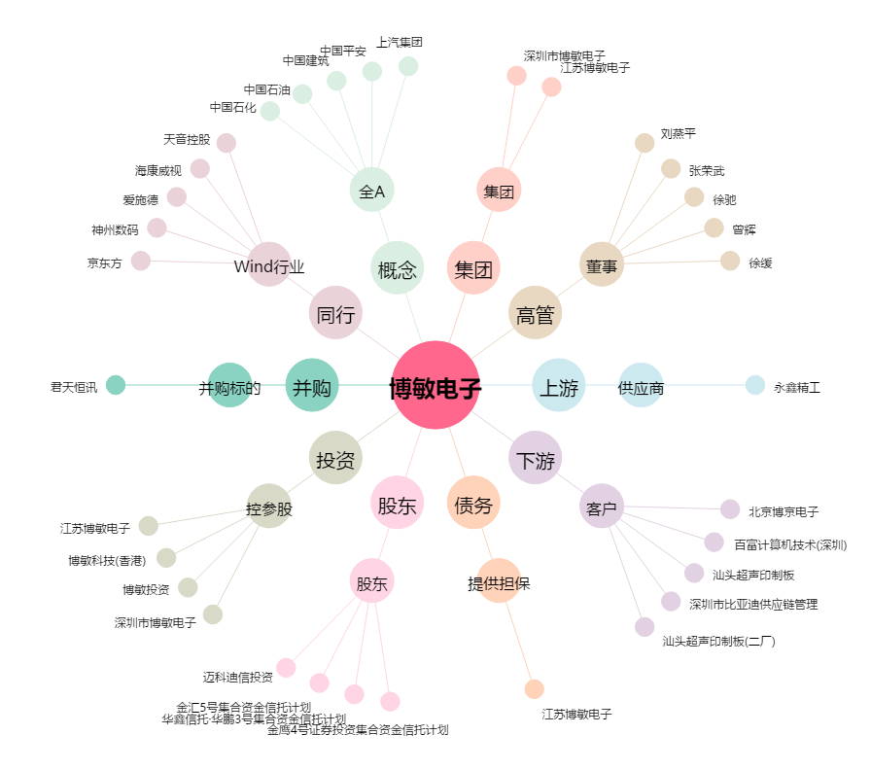
博敏电子[603936.SH] - 关系概览图

